記入例
地協をプルダウンよりお選びください
記入例は、下記シート【記入例】をご覧下さい。
Excel保存は「組合名」でお願いします。
申込アドレスsut@union-travel.co.jp
必ず、組合様で、お取りまとめ頂きお申込み下さい。（個人のお客様からの申し込みは受付できません。）
組合名 |  | ○○労働組合 |  |  | 地協 | 富士・富士宮
代表者のお名前をフルネームでお願いします。
代表者は、組合員である事が条件です。
また、こども様のみのご参加もできません。
担当者 |  | 静岡 太郎
連絡先 |  | ＴＥＬ | ０５○○ － ○○ － ○○○○
 |  | Ｅメールアドレス | unio-unimaru maru @○○.jp
座席をプルダウンよりお選びください。
座席により料金が異なります。
募集要項をご覧ください。
手配等のために必要な範囲内での個人データの提供について同意して申込みます。
座席は、プルダウンよりお選び下さい。参加費は自動計算されます。
こどもの年齢区分などご確認をお願いします。
★プレジャーボックス席は４名以内でお申し込みください。５名以上でお申込みの場合は記入例をご確認下さい。
大人1名につき2歳以下のこども1名まで膝上にて無料でご覧いただけます。
番号 | 代表者 |  | 座席 | 大人 | こども | 料金 | 座席 | 料金 |  | 販売枚数
 |  |  |  |  | ３歳～高校生 |  |  | 大人 | こども
1 | 連合 一郎 |  | ＳＳ | 1 | 1 | 5,000 | ＳＳ | 3,000 | 2,000 | 342
2 | 静岡 太郎（同グループ） |  | プレジャーボックス | 2 | 1 | 12,000 | Ｓ | 2,500 | 1,500 | 460
3 | 静岡 花子（同グループ） |  | プレジャーボックス | 1 | 1 | 12,000 | Ａ | 2,000 | 1,000 | 162
4 |  |  |  |  |  |  | Ｂ | 1,500 | 500 | 108
5 |  |  |  |  |  |  | プレジャーボックス | 12,000 |  | 26ボックス
6 |  |  |  |  |  |  | プレジャーボックス席は、１ボックス最大４名まで観覧が可能です。
プレジャーボックス席を5名以上でお申し込みの場合、２段で記入をお願いします。
５名以上の人数で入力しますと料金に「ＮＧ」表示されます。
また、同じグループと解るように表記もお願いします。
7 |  |  |  |  |  |  | 座席は全席指定席になります。
8 |  |  |  |  |  |  | 座席番号の指定は出来ません。座席番号は先着順ではありません。当日抽選になります。
9
10
11
12
13
14
14
16
17
18
19
20
21
22
23
24
25
26
27
28
29
30
31
32
33
34
35
36
37
38
39
40
41
42
43
44
45
46
47
48
49
50

申込用紙
記入例は、下記シート【記入例】をご覧下さい。
Excel保存は「組合名」でお願いします。
申込アドレスsut@union-travel.co.jp
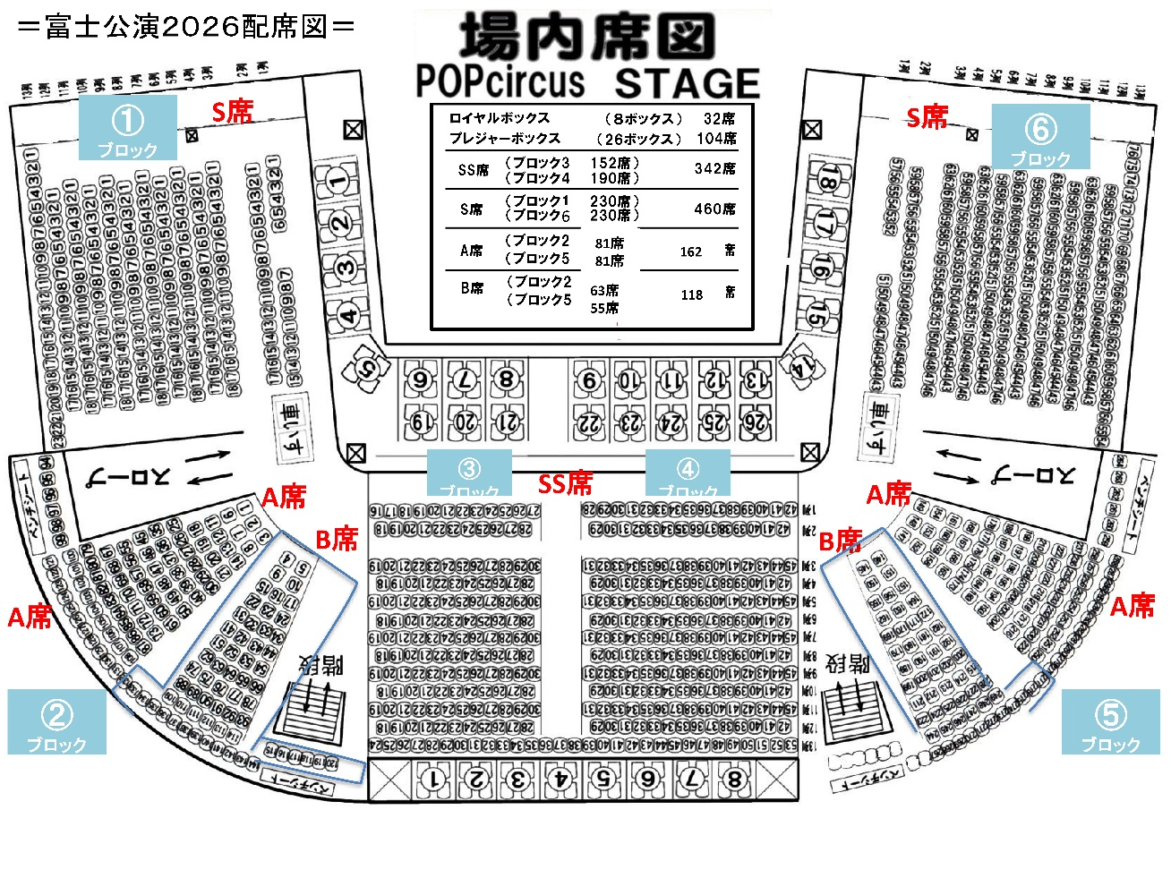
必ず、組合様で、お取りまとめ頂きお申込み下さい。（個人のお客様からの申し込みは受付できません。）
組合名 |  |  |  |  | 地協
担当者
連絡先 |  | ＴＥＬ
 |  | Ｅメールアドレス
手配等のために必要な範囲内での個人データの提供について同意して申込みます。
座席は、プルダウンよりお選び下さい。参加費は自動計算されます。
★プレジャーボックス席は４名以内でお申し込みください。５名以上でお申込みの場合は「記入例」をご確認下さい。
大人1名につき2歳以下のこども1名まで膝上にて無料でご覧いただけます。
番号 | 代表者 |  | 座席 | 大人 | こども | 料金
 |  |  |  |  | ３歳～高校生
1
2
3
4
5 |  |  |  |  |  |  | 座席 | 料金 |  | 販売枚数
6 |  |  |  |  |  |  |  | 大人 | こども
7 |  |  |  |  |  |  | ＳＳ | 3,000 | 2,000 | 342
8 |  |  |  |  |  |  | Ｓ | 2,500 | 1,500 | 460
9 |  |  |  |  |  |  | Ａ | 2,000 | 1,000 | 162
10 |  |  |  |  |  |  | Ｂ | 1,500 | 500 | 108
11 |  |  |  |  |  |  | プレジャーボックス | 12,000 |  | 26ボックス
12 |  |  |  |  |  |  | プレジャーボックス席は、１ボックス最大４名まで観覧が可能です。
13 |  |  |  |  |  |  | 座席は全席指定席になります。
14 |  |  |  |  |  |  | 座席番号の指定は出来ません。座席番号は先着順ではありません。当日抽選になります。
15
16
17
18
19
20
21
22
23
24
25
26
27
28
29
30
31
32
33
34
35
36
37
38
39
40
41
42
43
44
45
46
47
48
49
50

